BICICLETAS
 |  | INSPECCION PREOPERACIONAL DE BICICLETAS
 |  | GESTIÓN SISTEMA INTEGRAL
 |  | Versión: 1 |  | Fecha de modificación: | XXXXXX | Pagina:1 de 1

NOMBRE DEL CONDUCTOR |  |  |  |  | FECHA INSPECCIÓN
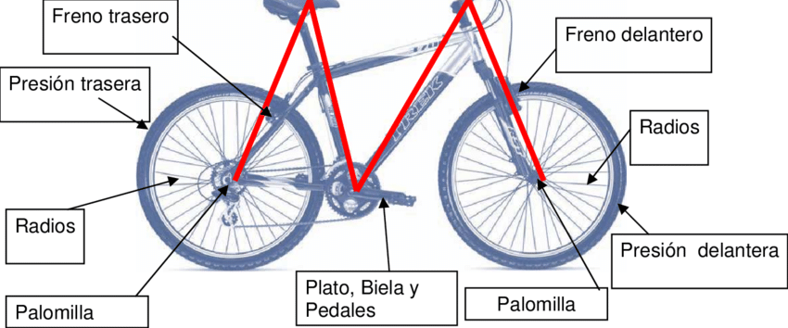

 | INSPECCION PREOPERACIONAL DE BICICLETAS
 | COMPONENTES DE LA BICICLETA A LOS CUALES SE LES DEBE PRESTAR ATENCION EN LA INSPECCIÓN
 | Parte del vehiculo |  | Descripcion de los componentes |  |  | Cumple
 |  |  |  |  |  | Si | No
 | Llantas |  | Estado, Presión de aire, Válvulas, radios
 | Sujetadores de llantas |  | Tension, Estado
 | Frenos |  | Se debe hacer la prueba que esten funcionando. Revisar cables Revisar las gomas o borradores.
 | Cadena |  | Revisar ajuste, Tension
 | Otros |  | Biela, pedales

